Compito
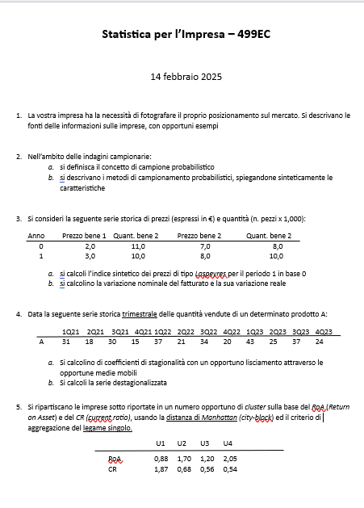

Quesito 1
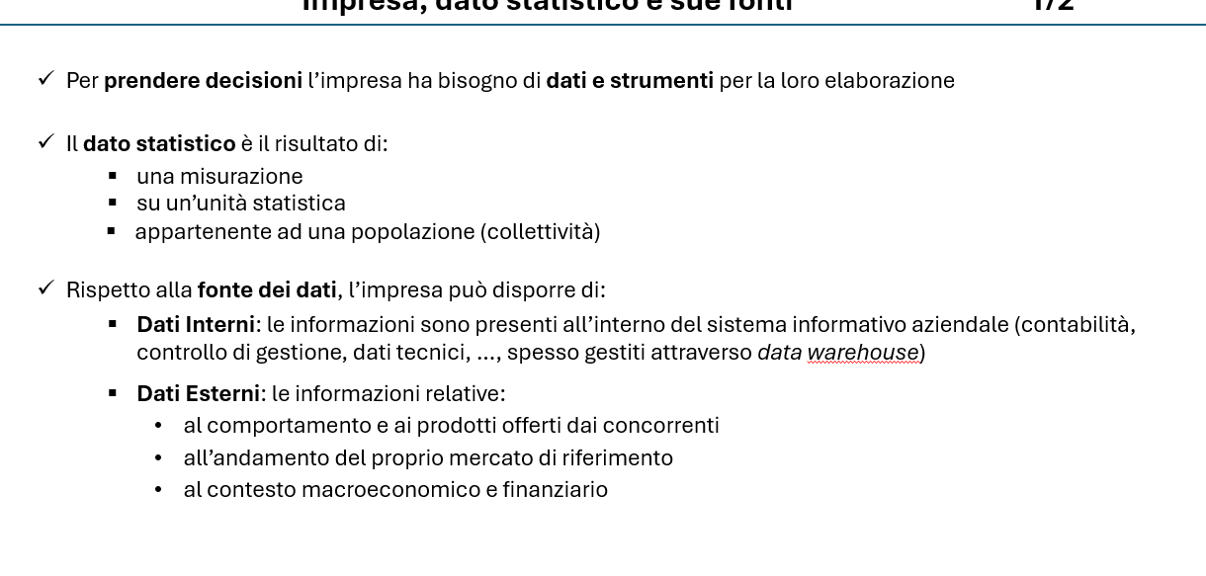

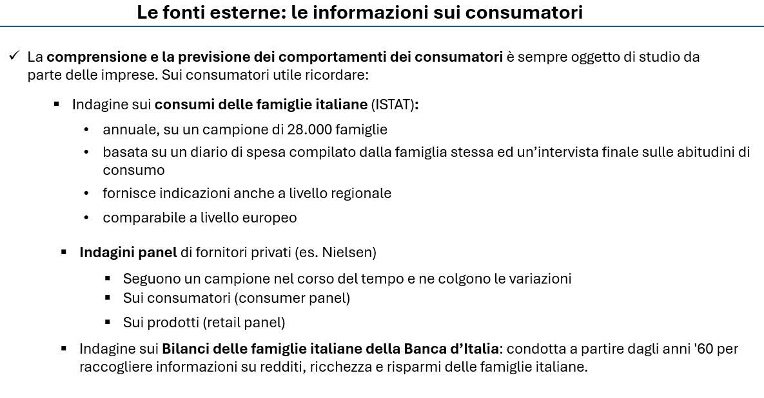

Quesito 2
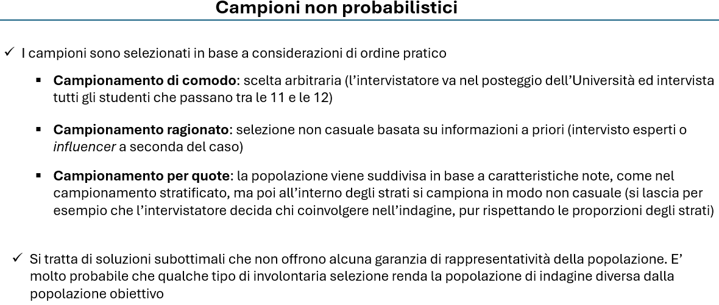

Quesito 5
Imprese | ROA | CR |  |  | PASSO | UNITA' | GRUPPI | DISTANZA
U1 | 0.88 | 1.87 |  |  | 0 | U1, U2, U3, U4 | 4 | 0.00 | 4
U2 | 1.7 | 0.68 |  |  | 1 | G(U2, U4), U1, U3 | 3 | 0.49 | 3
U3 | 1.2 | 0.56 |  |  | 2 | G(U2, U3, U4), U1 | 2 | 0.62 | 2
U4 | 2.05 | 0.54 |  |  | 3 | G(U1,U2, U3, U4) | 1 | 1.63 | 1

PASSO 1 | U1 | U2 | U3 | U4
U1 | 0.00
U2 | 2.01 | 0.00
U3 | 1.63 | 0.62 | 0.00
U4 | 2.50 | 0.49 | 0.87 | 0.00
0 | 4
0.49 | 3
0.62 | 2
1.63 | 1
PASSO 2 | U1 | U2-U4 | U3
U1 | 0.00
U2-U4 | 2.01 | 0.00
U3 | 1.63 | 0.62 | 0.00

PASSO 2 | U1 | U2-U4-U3
U1 | 0.00
U2-U4-U3 | 1.63 | 0.00

Divido in due gruppi
U1
U2,U3,U4

